关系图
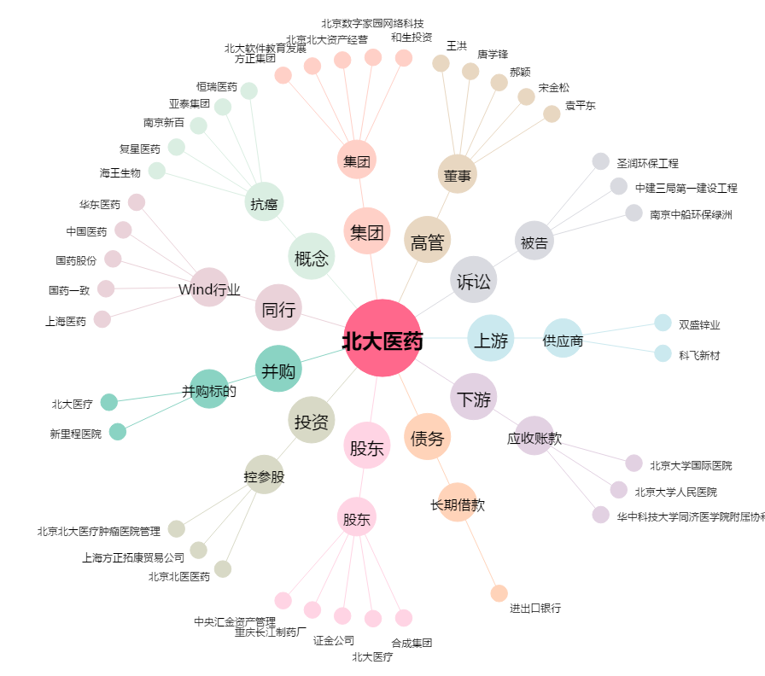
北大医药[000788.SZ] - 关系概览图

